FO-18-9
 | CENTRO INTEGRAL DE REHABILITACIÓN COLOMBIA-CIREC CONFIGURACIÓN DE PRÓTESIS MIEMBRO INFERIOR GESTIÓN DE OPERACIONES |  |  |  |  |  | Código | FO-18-9

 |  |  |  |  |  |  | Versión | 2

 |  |  |  |  |  |  | Fecha de Emisión | 2019-09-05
FECHA DE ATENCION |  | CIUDAD |  | ENTIDAD ALIADA
INFORMACIÓN DE LA AMPUTACIÓN |  |  | CARACTERÍSTICAS DEL MUÑÓN
NOMBRE |  |  | LONGITUD |  | FORMA |  | PROMINENCIA
NO. IDENTIDAD |  |  | PROXIMAL |  | CILINDRICO |  | ANTERIOR
SEXO | EDAD |  | MEDIO |  | CONICO |  | LATERAL
MASCULINO | PESO |  | DISTAL |  | BULBOSO |  | DISTAL
FEMENINO | COLOR | CAUCASICO | HUESO |  | APARIENCIA |  | MUSCULATURA
 |  | OSCURO | PROMINENTE |  | OSEO |  | FUERTE
CAUSA AMPUTACIÓN |  |  | DESCUBIERTO |  | NORMAL |  | NORMAL
FECHA DE AMPUTACIÓN |  |  | ACOLCHADO |  | EDEMATOSO |  | FLACIDO
LATERALIDAD AMPUTACIÓN | NIVEL DE AMPUTACIÓN |  | TEJIDO SUBCUTÁNEO |  | CORTE ÓSEO |  | CICATRIZ
DERECHO | HEMIPELVECTOMIA |  | LEVE |  | FILOSO |  | INVAGINADA
IZQUIERDO | DESARTICULACION CADERA |  | NORMAL |  | REDONDEADO |  | ADHERIDA
BILATERAL | TRANSFEMORAL |  | REDUNDANTE |  | LIMADO |  | QUELOIDES
LONGITUD PIE CONTRALATERAL | DESARTICULACION RODILLA |  | PIEL |  | DEFORMIDAD |  | TOLERANCIA PRESIÓN
 | TRANSTIBIAL |  | CALLOSIDAD |  | VARO |  | ALTA
 | DESARTICULACION TOBILLO |  | FORUNCULOS |  | VALGO |  | MEDIA
 | PARCIAL DE PIE |  | ABRASIONES |  | FLEXION |  | NULA
A
 | OTRO |  | SUDORACION |  | DOLOR |  | SENSACIONES
 | NIVEL DE ACTIVIDAD |  | CIANOTICA |  | LEVE |  | FANTASMA
LONGITUD A |  |  | ZONAS DE PRESION |  | MODERADO |  | ARDON
TAMAÑO DEL CALZADO |  |  | HERIDAS |  | FUERTE |  | PINZAMIENTO
 |  |  | MOVILIDAD
 |  |  | NORMAL
 |  |  | CONTRACTURA
B
K1
K2
K3
K4
 |  |  | HIPEREXTENSION
 |  |  | 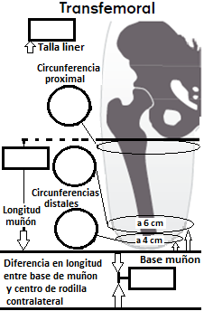
A
LONGITUD B
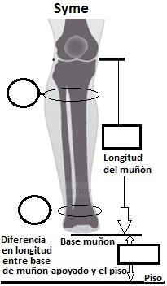 | 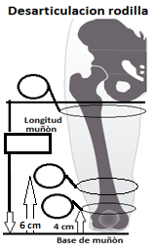

B
A
A
A
E
C
B

C
B
D
C
C
B
F
D

SYME | DESARTICULACION RODILLA |  | TRANSFEMORAL
A | A |  | A
B | B |  | B
C | C |  | C
D | TRANSTIBIAL |  | D
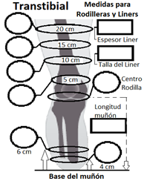 |  | A | E |  |  | A
 |  | B | F |  |  | B
A
F
 |  | C | 1. Describa prótesis que usa actualmente (incluya todos los componentes, tallas, marca y materiales): |  |  | C
 |  | D |  |  |  | OBSERVACIONES
B
 |  | E
G
 |  | F
C
 |  | G
H
 |  | H
D
 |  | I
 |  | J
 |  | OBSERVACIONES | 2. Sugiera componentes entre base de muñón y rodilla protésica y pie configurado.
I
E
J

Nombre del Técnico |  | Firma del Técnico Encargado |  | Fecha

